部品表 PartsList
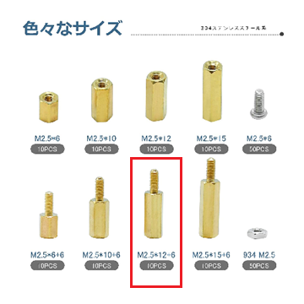
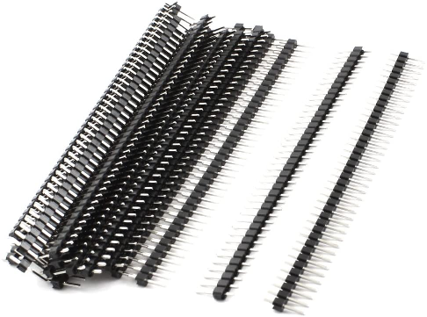
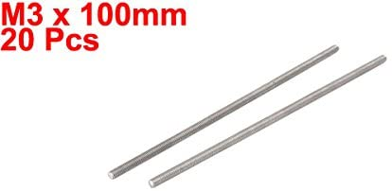
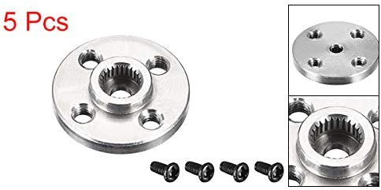
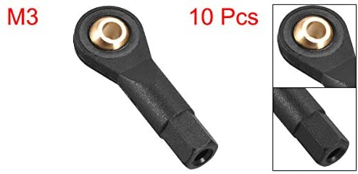
※AliExpressを利用するとずっと安く購入できます。 |  |  |  | We can save money at AliExpress.

INNURobo v1 PartsList 部品表
 |  |  |  | 43 | 種 kinds |  |  |  |  | 293 | 点 total
 | 区分 | Section |  | 品名 | Name |  |  |  |  | 数量 Quantity
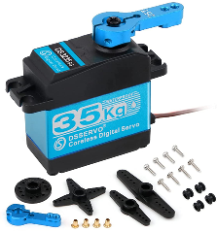
 | 3DプリントPLA |  | フレーム | フロントフレーム |  | Front flame |  |  |  | 1 | 0.25mmレイヤーでの印刷を推奨
 | 3D print PLA |  | Frame | センターフレーム |  | Center flame |  |  |  | 1 | recommend layer 0.25mm
 |  |  |  | バックフレーム |  | Rear flame |  |  |  | 1
 |  |  |  | ラズパイマウンタ |  | RaspPi mounter |  |  |  | 1
 |  |  | 足 | アッパーサーボホルダ |  | Upper servo holder |  |  |  | 4
 |  |  | leg | ロワーサーボホルダ |  | Lower servo holder |  |  |  | 4
 |  |  |  | アッパーレッグ |  | Upper leg |  |  |  | 4
 |  |  |  | ロワーレッグ |  | Lower leg |  |  |  | 4
 |  |  |  | ロワーレッグホーン |  | Lower leg horn |  |  |  | 4
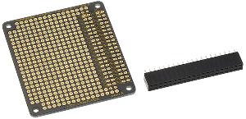
 | アクチュエーター |  | Servo | サーボモーターDS3235 |  |  |  |  |  | 12 | https://www.amazon.co.jp/dp/B08D1QLPX4/
 |  |  |  |  | The servo is most cost factor, should buy from china buyer. |  |  |  |  |  | ↑最大のコスト要因、日本アマゾンで買うと高いので勧めない。
 | メイン基板 |  | Main PCB | ラズベリーパイ4 |  | RasPi4 |  |  |  | 1
 |  |  |  | ラズベリーパイ4用ヒートシンク |  |  | heat sink |  |  | 1
 |  |  |  | microSDカード16GB |  |  |  |  |  | 1
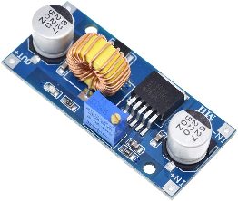
 |  |  |  | M2.5六角スペーサー12mm+6mm(ネジ－ネジ穴) |  |  |  | spacer |  | 4 | https://www.amazon.co.jp/dp/B08KFX9DG2/
 |  |  |  | M2.5x6プラスネジ |  | plus screw |  |  |  | 4

 | パワー基板 |  | PowerPCB | サンハヤトラズベリーパイ用ユニバーサル基板 |  |  |  |  |  | 1 | https://www.amazon.co.jp/dp/B00TY12WH0/
 |  |  |  |  | SUNHAYATO UB-RPI02 |  |  | Raspi on universal PCB
 |  |  |  | DCDCコンバータ降圧3A |  |  |  | DCDC converter |  | 1 | https://www.amazon.co.jp/gp/product/B010RYGGJC/
 |  |  |  | 電動ガン用バッテリーコネクタ（ミニ |  |  |  | connecter |  | 1 | https://www.amazon.co.jp/gp/product/B07TSPL959/
 |  |  |  | ジャンパ線材 |  |  | Jump wires
 |  |  |  | 錫めっき線材
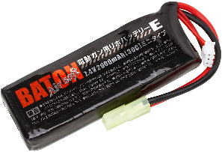
 |  |  |  | ACアダプタ用線材 |  |  | Power wires
 |  |  |  | ACアダプタ用丸コネクタメス |  |  |  |  |  | 1
 |  |  |  | DIPピンヘッダ3ピン12列 |  |  | DIP pinheader |  |  | 1 | https://www.amazon.co.jp/dp/B017IPWYDK/

 | コントローラー |  |  | PS4 DualShock2 |  |  |  |  |  | 1

 | バッテリー |  |  | 電動ガン用7.4VLipoバッテリー |  |  | lipo 2s |  |  | 1 | https://www.amazon.co.jp/gp/product/B07HDVZQGB/

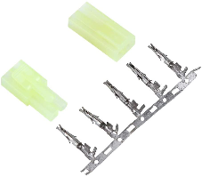
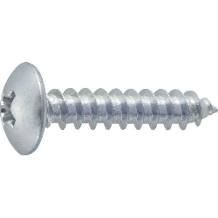
 | メカ部品 | 締結ネジ・ナット |  | M3x16六角穴ボルト |  |  | hex head bolt |  |  | 32 | (8x足4) | https://www.amazon.co.jp/dp/B002A5NUQ4/
 |  | mecha bolt nut |  | M3x8六角穴皿型ボルト |  |  | hex plate face bolt |  |  | 48 | (4xサーボ数3x足4)
 |  |  |  | M3x10なべ型タッピング |  |  | tapping screw |  |  | 46 | (8x足4)+(3xフレーム4個所)+(基板用2)
 |  |  |  |  |  |  |  |  |  |  |  | https://www.amazon.co.jp/dp/B002A5NIIO/
 |  |  |  | M3六角スペーサー25mm(ネジ穴-ネジ穴) |  |  |  | spacer |  | 16 | (4x足4) | https://www.amazon.co.jp/gp/product/B013G1H6HO/

 |  | 5mm股関節軸 |  | M5x16六角穴皿型ボルト |  |  | hex plate face bolt |  |  | 4 | (足4)
 |  | 5mm axis |  | ベアリング5x11x5 |  |  | 内径5外径11厚5mm |  | bearing | 4
 |  |  |  | M5六角ナット(3種) |  |  | hex nut |  |  | 4
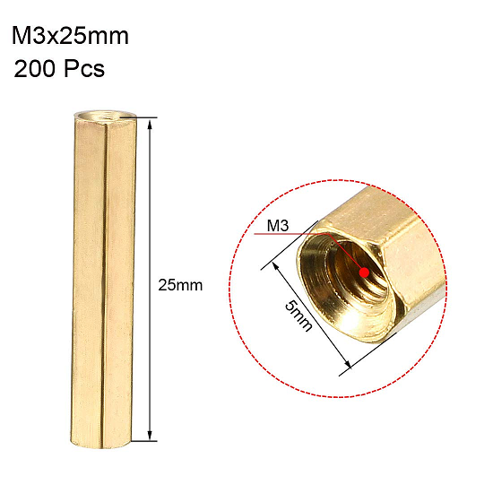
 |  |  |  | M5ワッシャー |  |  | washer |  |  | 8 | (2x足4)

 |  | 3mm膝軸 |  | スラストベアリング4x10x4 |  |  | thrust bearing |  |  | 4 | (足4) | https://www.amazon.co.jp/dp/B0836VJL9K/
 |  | 3mm axis |  | M3x20六角穴ボルト |  |  | hex bolt |  |  | 12 | (3x足4)
 |  |  |  | M3六角ナット |  |  | hex nut |  |  | 8 | (2x足4)
 |  |  |  | M3六角ナイロンナット |  |  | hex nylon nut |  |  | 12 | (3x足4) | https://www.amazon.co.jp/dp/B07MPDVGZW/
 |  |  |  | M3ワッシャー |  |  | washer |  |  | 8 | (2x足4)

 |  | サーボホーン |  | 丸型アルミサーボホーン |  |  | round shape servo horn |  |  | 12 | (3x足4) | https://www.amazon.co.jp/gp/product/B07P5JCGK1/
 |  | servo horn |  | M3x6六角穴ボルト |  |  | hex bolt |  |  | 8 | (サーボ数3-1x足4)

 |  | リンケージ |  | M3x100mmネジロッド |  |  | screw rod |  |  | 4 | (足4) | https://www.amazon.co.jp/gp/product/B071HJQBK3/
 |  | linkage |  | M3x29mmボールタイロッド |  |  | ball rod |  |  | 8 | (2x足4) | https://www.amazon.co.jp/gp/product/B07PTPC6S3
 |  |  |  | リンケージ長さ調整治具 |  |  | linkage adjust JIGU |  |  | 1
 |  |  |  |  | STL同梱 |  |  | in STL

